关系图
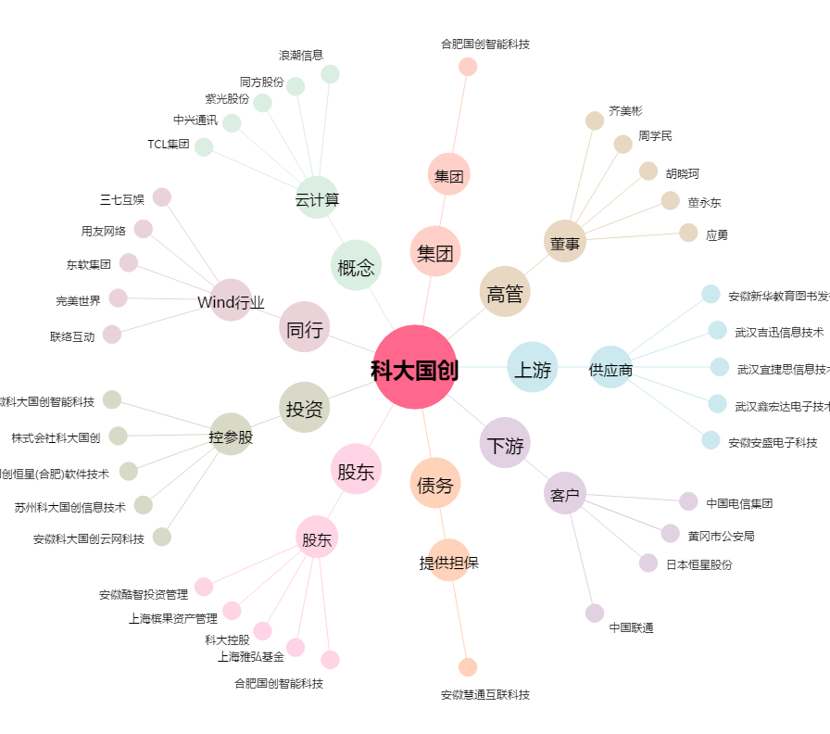
科大国创[300520.SZ] - 关系概览图

